Foglio1

OGGI
IERI

Firenze, 29 ottobre 2020 - Covid, in Toscana sono 38.958 i casi di positività al coronavirus, 1.966 in più rispetto a ieri (1.647 identificati in corso di tracciamento e 319 da attività di screening). I nuovi casi sono il 5,3% in più rispetto al totale del giorno precedente. I guariti crescono del 2,6% e raggiungono quota 13.678 (35,1% dei casi totali). I tamponi eseguiti hanno raggiunto quota 1.056.864, 15.594 in più rispetto a ieri. Sono 9.904 i soggetti testati (escludendo i tamponi di controllo), di cui il 19,9% è risultato positivo. A questi si aggiungono i 842 tamponi antigenici rapidi eseguiti oggi. Gli attualmente positivi sono oggi 23.970, +7,2% rispetto a ieri. I ricoverati sono 1.093 (106 in più rispetto a ieri), di cui 137 in terapia intensiva (7 in più). Purtroppo, oggi si registrano 13 nuovi decessi: 7 uomini e 6 donne con un'età media di 84,4 anni.
 |  |  |  | In data 29 ottobre l’incremento nazionale dei casi è +4,54% (ieri +4,42%) con 616.595 contagiati totali, 279.282 dimissioni/guarigioni (+3.878) e 38.122 deceduti (+217); 299.191 infezioni in corso (+22.734). Elaborati 201.452 tamponi (ieri 198.952); 26.831 positivi; rapporto positivi/tamponi 13,31% (ieri 12,56%). Ricoverati con sintomi +983 (15.964); terapie intensive +115 (1.551). Nuovi casi soprattutto in: Lombardia 7.339; Campania 3.103; Piemonte 2.585; Veneto 2.109; Lazio 1.995; Toscana 1.966; Emilia Romagna 1.545; Liguria 1.018; Sicilia 789; Puglia 716; Umbria 694; Marche 686.

Di seguito i casi di positività sul territorio con la variazione rispetto a ieri. Sono 11.774 i casi complessivi ad oggi a Firenze (670 in più rispetto a ieri), 3.035 a Prato (191 in più), 2.969 a Pistoia (188 in più), 2.580 a Massa (118 in più), 4.007 a Lucca (172 in più), 4.937 a Pisa (198 in più), 2.575 a Livorno (94 in più), 3.593 ad Arezzo (223 in più), 1.771 a Siena (61 in più), 1.167 a Grosseto (51 in più). Sono 550 i casi positivi notificati in Toscana, ma residenti in altre regioni. Sono 1.049 quindi i casi riscontrati oggi nell'Asl Centro, 582 nella Nord Ovest, 335 nella Sud est.

Le persone ricoverate nei posti letto dedicati ai pazienti COVID oggi sono complessivamente 1.093 (106 in più rispetto a ieri, più 10,7%), 137 in terapia intensiva (7 in più rispetto a ieri, più 5,4%).

 |  |  |  |  |  |  |  |  |  |  |  |  | https://www.ars.toscana.it/banche-dati/dati-sintesi-sintcovid-aggiornamenti-e-novita-sul-numero-dei-casi-deceduti-tamponi-per-provincia-e-per-asl-della-regione-toscana-e-confronto-con-italia-con-quanti-sono-i-decessi-per-comune?provenienza=home_ricerca&dettaglio=ric_geo_covid&par_top_geografia=090
 |  | OGGI |  |  | IERI

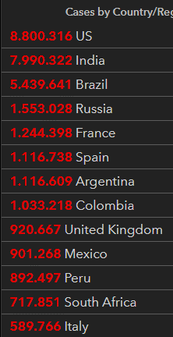
ieri | oggi
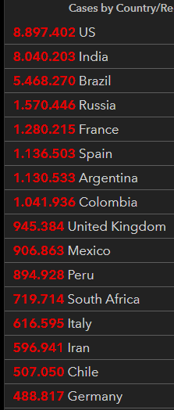

 |  |  |  | delta +217

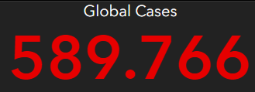
 |  |  | Italy
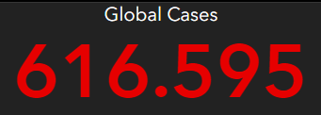

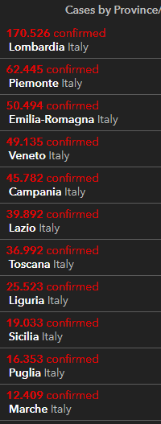
 |  |  |  |  |  | OGGI |  |  | IERI
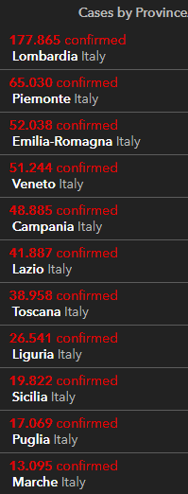

2020-10-29 |  | 2020-10-28
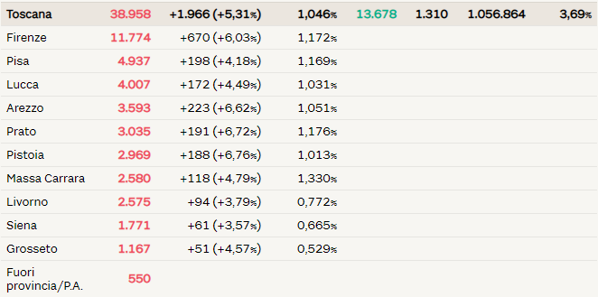
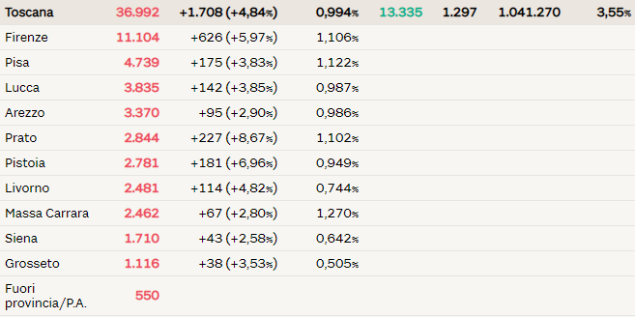

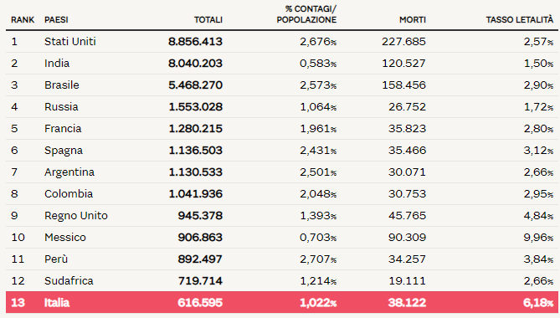
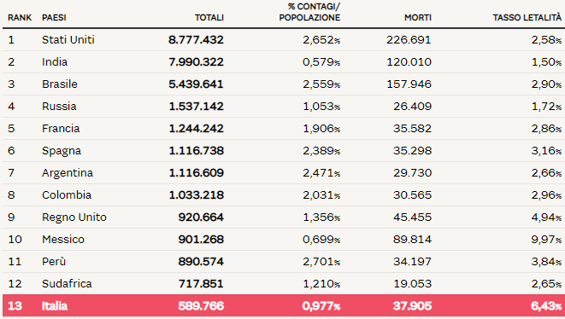

 |  |  |  |  |  |  |  |  |  | Regione Toscana
 |  |  |  |  |  |  |  | 2020-05-30 | 2020-05-31 | 2020-06-01 | 2020-06-02 | 2020-06-03 | 2020-06-04 | 2020-06-05
 |  |  |  |  |  |  | Firenze | 3464 | 3467 | 3468 | 3471 | 3473 | 3473 | 3478
 |  |  |  |  |  |  | Pistoia | 675 | 675 | 675 | 676 | 676 | 677 | 677
 |  |  |  |  |  |  | Lucca | 1361 | 1361 | 1362 | 1363 | 1364 | 1364 | 1364
 |  |  |  |  |  |  | Siena | 438 | 438 | 438 | 438 | 438 | 438 | 438
 |  |  |  |  |  |  | Massa Carrara | 1049 | 1049 | 1049 | 1049 | 1049 | 1049 | 1050
 |  |  |  |  |  |  | Arezzo | 676 | 676 | 677 | 677 | 677 | 677 | 677
 |  |  |  |  |  |  | Pisa | 892 | 893 | 893 | 896 | 896 | 896 | 896
 |  |  |  |  |  |  | Livorno | 556 | 556 | 556 | 556 | 557 | 557 | 557
 |  |  |  |  |  |  | Grosseto | 425 | 425 | 425 | 426 | 426 | 426 | 426
 |  |  |  |  |  |  | Prato | 564 | 564 | 564 | 565 | 585 | 585 | 586

 |  |  |  |  |  |  |  |  | OGGI | 2020-06-05

